Sheet1
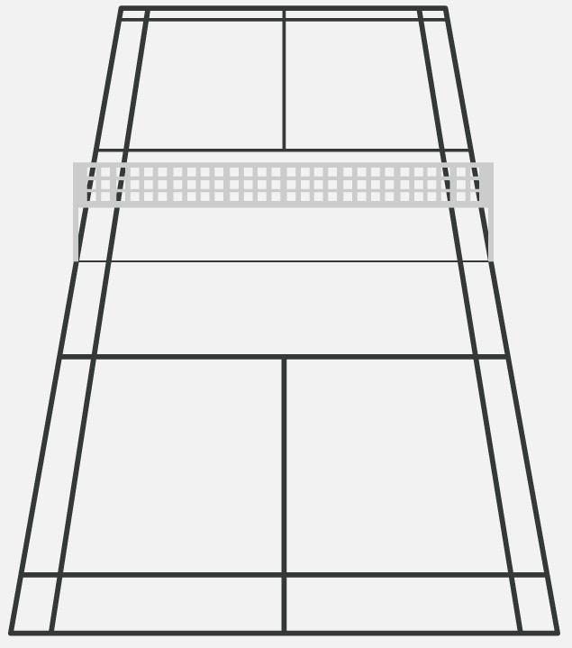

2m

3m

0.5m

